詳細クラス図
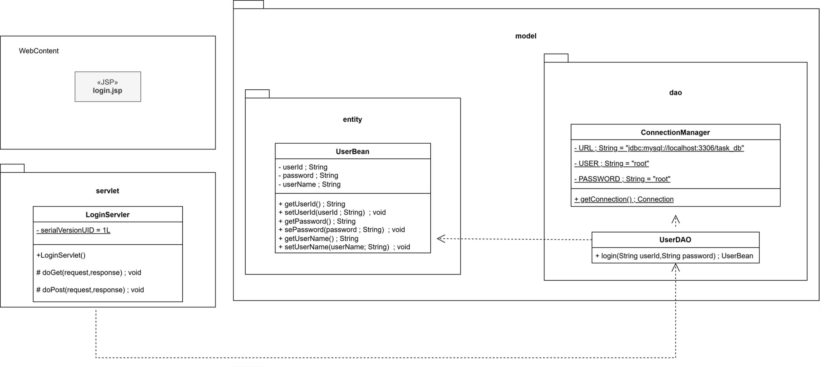
詳細クラス図 | システム名 | グループ名 | 作成日 | 担当 | 承認印
 | TaskBoy(TasBo) | チーム TasBo | 2026-06-02 | 菊地

